tilasto
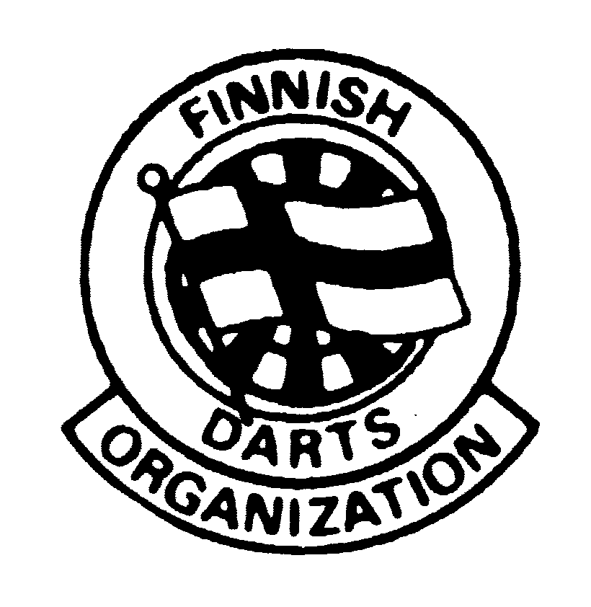 |  |  | SUOMEN DARTSLIITTO
 |  |  | SM-LIIGA OTTELUPÖYTÄKIRJA
 |  |  | Miehet 2 divisioona 2021-22
Kierros: | 4 |  | Lohko | 10 |  | TRUE
Pelipaikka: | Pub Grönan, Hanko
Pvm: | 2022-01-22
Grönan DC 2
Kotijoukkue + joukkueen nro
Pelaajan nimi (Sukunimi ensin + Etunimi) | Kapt. | Tikat | Tulos | Pelatut erät | Voitetut pelit | Tonsit | Max. | K.a | Tons. Ka
Lindholm Tobias |  | 448 | 7384 | 15 | 3 | 15 | 0 | 16.48 | 1.00
Holmström Bjarne | x | 573 | 8008 | 17 | 2 | 4 | 0 | 13.98 | 0.24
Aho Jarno |  | 342 | 5195 | 12 | 2 | 5 | 0 | 15.19 | 0.42
Nyholm Mikael |  | 495 | 7795 | 17 | 1 | 8 | 0 | 15.75 | 0.47
 |  | 0 | 0 | 0 | 0 | 0 | 0 | 0.00 | 0.00
 |  | 0 | 0 | 0 | 0 | 0 | 0 | 0.00 | 0.00
 |  | 0 | 0 | 0 | 0 | 0 | 0 | 0.00 | 0.00
 |  | 0 | 0 | 0 | 0 | 0 | 0 | 0.00 | 0.00
Yhteensä: |  | 1858 | 28382 | 61 | 8 | 32 | 0 | 15.28 | 0.52

Ohari DC 2
Vierasjoukkue + joukkueen nro
Pelaajan nimi (Sukunimi ensin + Etunimi) | Kapt | Tikat | Tulos | Pelatut erät | Voitetut pelit | Tonsit | Max. | K.a | Tons. Ka
Nevalainen Ari |  | 360 | 6979 | 14 | 4 | 18 | 0 | 19.39 | 1.29
Partanen Jarkko |  | 460 | 6353 | 15 | 1 | 6 | 0 | 13.81 | 0.40
Mantila Petri |  | 521 | 7209 | 15 | 1 | 9 | 1 | 13.84 | 0.67
Lokkinen Marko | x | 500 | 8021 | 17 | 2 | 12 | 0 | 16.04 | 0.71
 |  | 0 | 0 | 0 | 0 | 0 | 0 | 0.00 | 0.00
 |  | 0 | 0 | 0 | 0 | 0 | 0 | 0.00 | 0.00
 |  | 0 | 0 | 0 | 0 | 0 | 0 | 0.00 | 0.00
 |  | 0 | 0 | 0 | 0 | 0 | 0 | 0.00 | 0.00
Yhteensä: |  | 1841 | 28562 | 61 | 8 | 45 | 1 | 15.51 | 0.75

Tarkista ennen lähettämistä, että voitettuja pelejä on yhteensä 16 |  |  |  |  | 16
TULOKSET:
Grönan DC 2 - Ohari DC 2 2 - 6
Grönan DC 2 - Ohari DC 2 6 - 2
Lähetä tarkistettu pöytäkirja mahdollisimman pian pelien jälkeen liigasihteeri.sdl@gmail.com. Nimeä sähköposti samalla tavalla kuin ottelupöytäkirja (kts. ohje) Tulosten käsittelyn nopeuttamiseksi voit halutessasi laittaa pelien lopputulokset sähköpostin viestiksi
Tiedot antoi: |  | Jarno Aho
Puhelin: |  | 0407052152

